Tabelle1
Pandemie ? Epidemie? |  | 1 | 2 | 3 | 4 | 5 | 6 | 7 | 8 | 12 | 18 | 21 | 22 | 24 | 31 | 44 | 53
 | Weltweit | USA | Brasilien | Russland | Spanien | United Kingdom | Italien | Indien | Deutschland | Frankreich | China | Belgien | Niederlande | Schweden | Schweiz | Japan | Südkorea
Gesamtbevölkerungszahl | 7,700,000,000 | 330,386,650 | 212,451,006 | 145,930,189 | 46,753,542 | 67,860,771 | 60,467,811 | 1,379,011,457 | 83,765,266 | 65,263,516 | 1,439,323,776 | 11,586,077 | 17,132,248 | 10,094,775 | 8,650,074 | 126,502,211 | 51,266,162

Infizierte gesamt | 6,720,127 | 1,924,189 | 615,870 | 449,834 | 287,740 | 281,661 | 234,013 | 227,272 | 184,923 | 152,444 | 83,027 | 58,907 | 46,942 | 41,883 | 30,036 | 17,018 | 11,668
Infizierte gesamt % | 0.0873% | 0.5824% | 0.2899% | 0.3083% | 0.6154% | 0.4151% | 0.3870% | 0.0165% | 0.2208% | 0.2336% | 0.0058% | 0.5084% | 0.2740% | 0.4149% | 0.3472% | 0.0135% | 0.0228%

Genesene | 3,263,935 | 712,252 | 274,997 | 212,680 | k.A. | k. A. | 161,895 | 109,462 | 168,500 | 69,976 | 78,327 | 16,112 | k. A. | k. A. | 28,600 | 14,867 | 10,506
Genesene % | 48.57% | 37.02% | 44.65% | 47.28% |  |  | 69.18% | 48.16% | 91.12% | 45.90% | 94.34% | 27.35% |  |  | 95.22% | 87.36% | 90.04%

Verstorbene | 393,536 | 110,179 | 34,039 | 5,528 | 27,133 | 39,904 | 33,689 | 6,367 | 8,736 | 29,065 | 4,634 | 9,566 | 5,990 | 3,486 | 1,921 | 903 | 273
Verstorbene % | 5.86% | 5.73% | 5.53% | 1.23% | 9.43% | 14.17% | 14.40% | 2.80% | 4.72% | 19.07% | 5.58% | 16.24% | 12.76% | 8.32% | 6.40% | 5.31% | 2.34%

Aktive Fälle | 3,062,656 | 1,101,758 | 306,834 | 231,626 | k. A. | k.A. | 38,429 | 111,444 | 7,687 | 53,403 | 66 | 33,229 | k. A. | k. A. | 415 | 1,248 | 889
Aktive Fälle % | 45.57% | 57.26% | 49.82% | 51.49% |  |  | 16.42% | 49.04% | 4.16% | 35.03% | 0.08% | 56.41% |  |  | 1.38% | 7.33% | 7.62%

Milde Fälle | 3,007,194 | 1,084,675 | 298,516 | 229,326 | k. A. | k.A-. | 38,091 | 102,500 | 7,087 | 52,240 | 64 | 33,092 | k.A. | k.A. | 386 | 1,146 | 874
Milde Fälle % | 98.19% | 98.45% | 97.29% | 99.01% |  |  | 99.12% | 91.97% | 92.19% | 97.82% | 96.97% | 99.59% |  |  | 93.01% | 91.83% | 98.31%

Schwere Fälle | 55,462 | 17,083 | 8,318 | 2,300 | 617 | 604 | 338 | 8,944 | 600 | 1,163 | 2 | 137 | 113 | 2,143 | 29 | 102 | 15
Schwere Fälle % | 1.81% | 1.55% | 2.71% | 0.99% |  |  | 0.88% | 8.03% | 7.81% | 2.18% | 3.03% | 0.41% |  |  | 6.99% | 8.17% | 1.69%
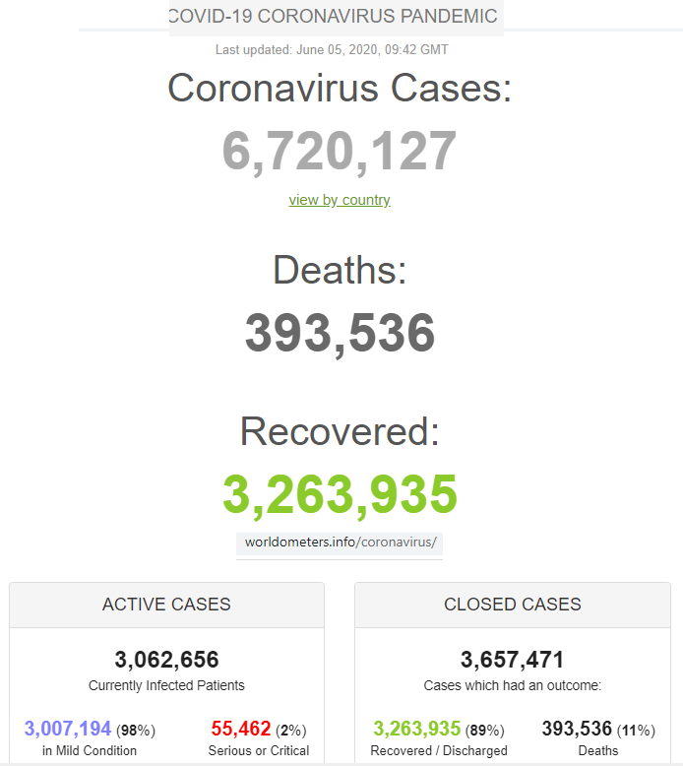
 |  |  | Dynamische Quelle Stand 5.6.2020 , 12:56 Uhr: |  |  | https://www.worldometers.info/coronavirus/#countries

